Info
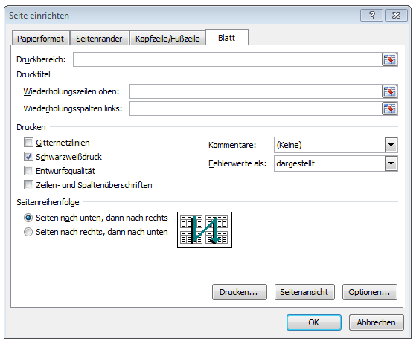
Wichtige Information zu
Geschenke-Liste (ein Jahr) mit Excel® | Excel® Tipp 1 - Ausdruck und Hintergrundfarbe

Geschenke an Geschäftsfreunde sind einzeln nachzuweisen. Falls Geschenke für mehrere Empfänger über einen Beleg eingekauft werden, ist die Aufteilung recht zeitaufwendig und mühselig. Mit dieser Tabelle ordnen Sie Zeit sparend und übersichtlich Geschenke mit ihren jeweiligen Werten den einzelnen Empfängern zu und erstellen so den geforderten Empfängernachweis. Die Werte können wahlweise aus dem Bruttobetrag oder aus dem Nettobetrag ermittelt werden – je nach dem ob Vorsteuerabzugsberechtigung besteht oder nicht. Geschenke an Geschäftsfreunde sind als Betriebsausgaben abzugsfähig, wenn deren Wert 35,00 Euro (netto ohne USt) pro Person und Jahr nicht übersteigt. | Zur besseren Orientierung und um die Dateneingabe zu erleichtern sind einige Zellen farblich unterlegt. Der Ausdruck ist so eingestellt, dass er ohne Hinter-grundfarbe (Füllfarbe) erfolgt.

 | Für den Druck kann farbiger Hintergrund über ... (1) "Seite einrichten" (2) im Register "Blatt" deaktiviert bzw. aktiviert werden, in dem das Häkchen bei Schwarzweißdruck durch Anklicken gesetzt bzw. entfernt wird Über das Symbol "Seitenansicht" kann vor dem Ausdruck kontrolliert werden, ob das gewünschte Ergebnis erzielt wurde.

